ПРАЙС ЛИСТ
Фото | title |  |  | article | Кол-во в группе | Цена при заказе от 50 тыс. руб. | Цена при заказе от 150 тыс. руб. | price | Ваш заказ
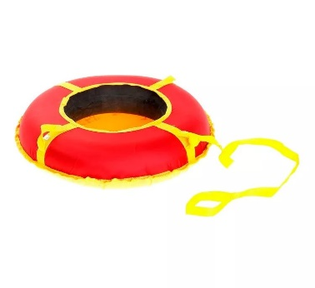 СОБСТВЕННОЕ ПР-ВО | Санки-ватрушки "Эконом" 60 см |  | ø 0,6м - R12 | ЗИ-00238 | 10 шт. | 1120.80 | 1027.40 | 934.00
 | Санки-ватрушки "Эконом" 70 см |  | ø 0,6м - R13 | ЗИ-00655 | 10 шт. | 1152.00 | 1056.00 | 960.00
 | Санки-ватрушки "Эконом" 80 см |  | ø 0,8м - R13 | ЗИ-00239 | 10 шт. | 1197.60 | 1097.80 | 998.00
 | Санки-ватрушки "Эконом" 90 см |  | ø 0,9м - R13 | ЗИ-00656 | 10 шт. | 1255.20 | 1150.60 | 1046.00
 | Санки-ватрушки "Эконом" 100 см |  | ø 1,0м - R14 | ЗИ-00657 | 10 шт. | 1372.80 | 1258.40 | 1144.00
 | Санки-ватрушки "Эконом" 110 см |  | ø 1,1м - R-14 | ЗИ-00240 | 10 шт. | 1392.00 | 1276.00 | 1160.00
 СОБСТВЕННОЕ ПР-ВО | Санки-ватрушки "Стандарт" 60 см |  | ø 0,6м - R12 | ЗИ-00246 | 10 шт. | 1006.80 | 922.90 | 839.00
 | Санки-ватрушки "Стандарт" 70 см |  | ø 0,6м - R13 | ЗИ-00658 | 10 шт. | 1171.20 | 1073.60 | 976.00
 | Санки-ватрушки "Стандарт" 80 см |  | ø 0,8м - R13 | ЗИ-00241 | 10 шт. | 1225.20 | 1123.10 | 1021.00
 | Санки-ватрушки "Стандарт" 90 см |  | ø 0,9м - R13 | ЗИ-00659 | 10 шт. | 1291.20 | 1183.60 | 1076.00
 | Санки-ватрушки "Стандарт" 100 см |  | ø 1,0м - R14 | ЗИ-00660 | 10 шт. | 1419.60 | 1301.30 | 1183.00
 | Санки-ватрушки "Стандарт" 110 см |  | ø 1,1м - R-14 | ЗИ-00242 | 10 шт. | 1435.20 | 1315.60 | 1196.00
 | Санки-ватрушки "Стандарт" 130 см |  | ø 1,3м - R-15 | ЗИ-00704 | 10 шт. | 2136.00 | 1958.00 | 1780.00
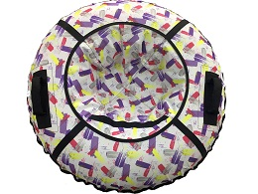 СОБСТВЕННОЕ ПР-ВО | Санки-ватрушки "Дизайн" 60 см |  | ø 0,6м - R12 | ЗИ-00637 | 10 шт. | 1266.00 | 1160.50 | 1055.00
 | Санки-ватрушки "Дизайн" 80 см |  | ø 0,8м - R13 | ЗИ-00244 | 10 шт. | 1197.60 | 1097.80 | 998.00
 | Санки-ватрушки "Дизайн" 90 см |  | ø 0,9м - R13 | ЗИ-00663 | 10 шт. | 1393.20 | 1277.10 | 1161.00
 | Санки-ватрушки "Дизайн" 100 см |  | ø 1,0м - R14 | ЗИ-00664 | 10 шт. | 1484.40 | 1360.70 | 1237.00
 | Санки-ватрушки "Дизайн" 110 см |  | ø 1,1м - R-14 | ЗИ-00245 | 10 шт. | 1624.80 | 1489.40 | 1354.00
 | Санки-ватрушки "Дизайн" с молнией 110 см |  | ø 1,1м - R-14 | ЗИ-00795 | 10 шт. | 1710.00 | 1567.50 | 1425.00
 | Санки-ватрушки "Дизайн" 130 см |  | ø 1,3м - R-15 | ЗИ-00705 | 10 шт. | 2016.00 | 1848.00 | 1680.00
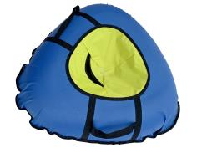 СОБСТВЕННОЕ ПР-ВО | Санки-ватрушки "ТриУгла" стандарт 90 см |  | ø 0,9м - R14 | ЗИ-00759 | 10 шт. | 1512.00 | 1386.00 | 1260.00
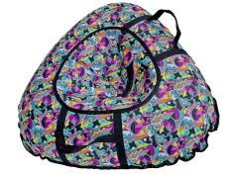 СОБСТВЕННОЕ ПР-ВО | Санки-ватрушки "ТриУгла" дизайн 90 см |  | ø 0,9м - R14 | ЗИ-00760 | 10 шт. | 1701.60 | 1559.80 | 1418.00
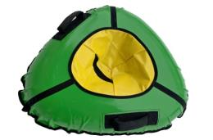 СОБСТВЕННОЕ ПР-ВО | Санки-ватрушки "ТриУгла" профи 90 см |  | ø 0,9м - R14 | ЗИ-00761 | 10 шт. | 1953.60 | 1790.80 | 1628.00
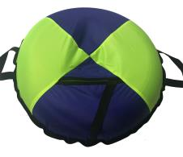 СОБСТВЕННОЕ ПР-ВО | Санки-ватрушки "Бублик-тент" 80 см |  | ø 0,8м - R13 | ЗИ-00762 | 10 шт. | 1248.00 | 1144.00 | 1040.00
 | Санки-ватрушки "Бублик-тент" 90 см |  | ø 0,9м - R13 | ЗИ-00763 | 10 шт. | 1323.60 | 1213.30 | 1103.00
 | Санки-ватрушки "Бублик-тент" 100 см |  | ø 1,0м - R14 | ЗИ-00764 | 10 шт. | 1512.00 | 1386.00 | 1260.00
 | Санки-ватрушки "Бублик-тент" 110 см |  | ø 1,1м - R-14 | ЗИ-00765 | 10 шт. | 1701.60 | 1559.80 | 1418.00
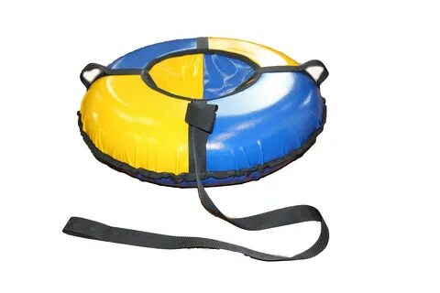 СОБСТВЕННОЕ ПР-ВО | Санки-ватрушки "Профи" 65 см |  | ø 0,65м - R13 | ЗИ-00716 | 10 шт. | 1227.60 | 1125.30 | 1023.00
 | Санки-ватрушки "Профи" 70 см |  | ø 0,7м - R13 | ЗИ-00717 | 10 шт. | 1251.60 | 1147.30 | 1043.00
 | Санки-ватрушки "Профи" 80 см |  | ø 0,8м - R13 | ЗИ-00583 | 10 шт. | 1258.80 | 1153.90 | 1049.00
 | Санки-ватрушки "Профи" 90 см |  | ø 0,9м - R13 | ЗИ-00661 | 10 шт. | 1442.40 | 1322.20 | 1202.00
 | Санки-ватрушки "Профи" 100 см |  | ø 1,0м - R14 | ЗИ-00662 | 10 шт. | 1579.20 | 1447.60 | 1316.00
 | Санки-ватрушки "Профи" 110 см |  | ø 1,1м - R-14 | ЗИ-00584 | 10 шт. | 1713.60 | 1570.80 | 1428.00
 | Санки-ватрушки "Профи" 130 см |  | ø 1,3м - R-15 | ЗИ-00248 | 10 шт. | 2277.60 | 2087.80 | 1898.00
 | Санки-ватрушки "Профи" 150 см |  | ø 1,5м - R-16 | ЗИ-00433 | 10 шт. | 2520.00 | 2310.00 | 2100.00
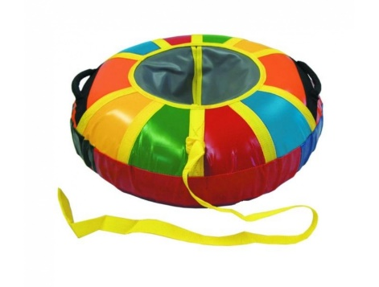 СОБСТВЕННОЕ ПР-ВО | Санки-ватрушки "Профи-Радуга" 80 см |  | ø 0,8м - R13 | ЗИ-00751 | 10 шт. | 1430.40 | 1311.20 | 1192.00
 | Санки-ватрушки "Профи-Радуга" 90 см |  | ø 0,9м - R13 | ЗИ-00752 | 10 шт. | 1504.80 | 1379.40 | 1254.00
 | Санки-ватрушки "Профи-Радуга" 100 см |  | ø 1,0м - R14 | ЗИ-00753 | 10 шт. | 1642.80 | 1505.90 | 1369.00
 | Санки-ватрушки "Профи-Радуга" 110 см |  | ø 1,1м - R-14 | ЗИ-00754 | 10 шт. | 1777.20 | 1629.10 | 1481.00
 | Санки-ватрушки "Профи-Радуга" 130 см |  | ø 1,3м - R-15 | ЗИ-00755 | 10 шт. | 2340.00 | 2145.00 | 1950.00
 | Санки-ватрушки "Профи-Радуга" 150 см |  | ø 1,5м - R-16 | ЗИ-00756 | 10 шт. | 2583.60 | 2368.30 | 2153.00
 СОБСТВЕННОЕ ПР-ВО | Санки-ватрушки "Профи " с молнией 65 см |  | ø 0,65м - R13 | ЗИ-00718 | 10 шт. | 1348.80 | 1236.40 | 1124.00
 | Санки-ватрушки "Профи " с молнией 70 см |  | ø 0,7м - R13 | ЗИ-00719 | 10 шт. | 1374.00 | 1259.50 | 1145.00
 | Санки-ватрушки "Профи " с молнией 80 см |  | ø 0,8м - R13 | ЗИ-00706 | 10 шт. | 1501.20 | 1376.10 | 1251.00
 | Санки-ватрушки "Профи " с молнией 90 см |  | ø 0,9м - R13 | ЗИ-00707 | 10 шт. | 1586.40 | 1454.20 | 1322.00
 | Санки-ватрушки "Профи " с молнией 100 см |  | ø 1,0м - R14 | ЗИ-00708 | 10 шт. | 1724.40 | 1580.70 | 1437.00
 | Санки-ватрушки "Профи " с молнией 110 см |  | ø 1,1м - R-14 | ЗИ-00709 | 10 шт. | 1800.00 | 1650.00 | 1500.00
 | Санки-ватрушки "Профи " с молнией 130 см |  | ø 1,3м - R-15 | ЗИ-00710 | 10 шт. | 2448.00 | 2244.00 | 2040.00
 | Санки-ватрушки "Профи " с молнией 150 см |  | ø 1,5м - R-16 | ЗИ-00711 | 10 шт. | 2703.60 | 2478.30 | 2253.00
 СОБСТВЕННОЕ ПР-ВО | Санки-ватрушки "Меховушка" 80 см |  | ø 0,8м - R13 | ЗИ-00643 | 10 шт. | 1600.80 | 1467.40 | 1334.00
 | Санки-ватрушки "Меховушка" 90 см |  | ø 0,9м - R13 | ЗИ-00665 | 10 шт. | 1707.60 | 1565.30 | 1423.00
 | Санки-ватрушки "Меховушка" 100 см |  | ø 1,0м - R14 | ЗИ-00666 | 10 шт. | 1878.00 | 1721.50 | 1565.00
 | Санки-ватрушки "Меховушка" 110 см |  | ø 1,1м - R-14 | ЗИ-00644 | 10 шт. | 1975.20 | 1810.60 | 1646.00
 | Санки-ватрушки "Меховушка" 130 см |  | ø 1,3м - R-15 | ЗИ-00712 | 10 шт. | 2721.60 | 2494.80 | 2268.00
 | Санки-ватрушки "Меховушка" 150 см |  | ø 1,5м - R-16 | ЗИ-00713 | 10 шт. | 3163.20 | 2899.60 | 2636.00
СОБСТВЕННОЕ ПР-ВО | Санки-ватрушки "Овал" |  | ø 1,15*0,8м - R14 | ЗИ-00434 | 12 шт. | 1626.00 | 1490.50 | 1355.00
 | Санки-ватрушки "Овал-Профи" |  | ø 1,15*0,8м - R14 | ЗИ-00757 | 12 шт. | 1752.00 | 1606.00 | 1460.00
СОБСТВЕННОЕ ПР-ВО | Санки-ватрушки "Овал" двойной |  | ø 1,5*0,8м - R14 | ЗИ-00720 | 12 шт. | 2772.00 | 2541.00 | 2310.00
 | Санки-ватрушки "Овал-Дизайн" двойной |  | ø 1,6*0,8м - R14 | ЗИ-00794 | 12 шт. | 2940.00 | 2695.00 | 2450.00
 | Санки-ватрушки "Овал-Профи" двойной |  | ø 1,6*0,8м - R14 | ЗИ-00758 | 12 шт. | 2961.60 | 2714.80 | 2468.00
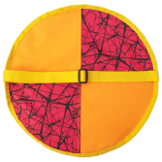 СОБСТВЕННОЕ ПР-ВО | Санки-ледянки круглые (верх-ткань пвх/низ-тент) |  | d=35 см | ЗИ-00667 | 10 шт. | 105.60 | 96.80 | 88.00
 | Санки-ледянки круглые (верх-ткань пвх/низ-тент) |  | d=40 см | ЗИ-00280 | 10 шт. | 147.60 | 135.30 | 123.00
 | Санки-ледянки круглые (верх-тент/низ-тент) |  | d=40 см | ЗИ-00642 | 10 шт. | 147.60 | 135.30 | 123.00
 | Санки-ледянки круглые (верх-ткань пвх/низ-тент) |  | d=60 см | ЗИ-00693 | 10 шт. | 343.20 | 314.60 | 286.00
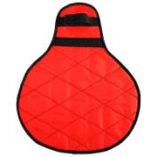 СОБСТВЕННОЕ ПР-ВО | Санки-ледянки Матрешка большая |  | 0,5*0,4 | ЗИ-00278 | 10 шт. | 226.80 | 207.90 | 189.00
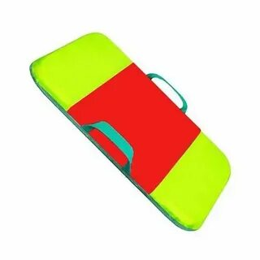 СОБСТВЕННОЕ ПР-ВО | Санки -айсбот малый |  | 0,6х0,4 (толщ. 3 см.) | ЗИ-00273 | 10 шт. | 240.00 | 220.00 | 200.00
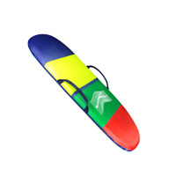 СОБСТВЕННОЕ ПР-ВО | Санки-айсбот средний |  | 0,8х0,45 (толщ. 3 см.) | ЗИ-00274 | 10 шт. | 315.60 | 289.30 | 263.00
 | Санки-айсбот большой |  | 100х0,45 (толщ. 3 см.) | ЗИ-00668 | 10 шт. | 340.80 | 312.40 | 284.00
 | Ледянка с ручкой |  |  | ЗИ-00497 | 30 шт. | 86.40 | 79.20 | 72.00
 | Ледянка "Метеор" |  |  | ЗИ-00498 | 10 шт. | 274.80 | 251.90 | 229.00
 | Санки-ледянки «Веселый паровозик» без ремня Размер ледянки:42 х 48 х 7 см. Глубина ледянки: 7 см Вес: 90 кг |  |  | ЗИ-00316 | 6 | 477.60 | 437.80 | 398.00
 | Санки-ледянки «Веселый паровозик» с ремнем Размер ледянки:42 х 48 х 7 см. Глубина ледянки: 7 см Вес: 90 кг |  |  | ЗИ-00315 | 6 | 477.60 | 437.80 | 398.00
 | Ледянка "Тоббоган" |  |  | ЗИ-00519 | 10 шт. | 344.40 | 315.70 | 287.00
 | Санки-ледянки "Snow-боб" |  |  | ЗИ-00516 | 5 шт. | 714.00 | 654.50 | 595.00
 | Санки-ледянки "Мини-боб" |  |  | ЗИ-00517 | 5 шт. | 776.40 | 711.70 | 647.00
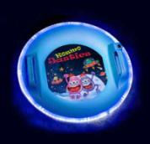 | Ледянка «Kosmojastiks» с подсветкой Ø60см Питание: Крона 9V (не входит в комплект) |  |  | ЗИ-00695 | 5 шт. | 1772.40 | 1624.70 | 1477.00
 | Сноуборд пластиковый с облегченным креплениями Размер: 95 х 23 см. Возраст 5+. Вес до 50 кг |  |  | ЗИ-00308 | 10 | 632.40 | 579.70 | 527.00
 | Сноуборд пластиковый с жесткими креплениями Размер: 95 х 23 см. Возраст 5+. Вес до 50 кг |  |  | ЗИ-00307 | 6 | 952.80 | 873.40 | 794.00
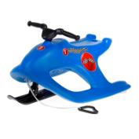 | Снегокат Олимпик |  |  | ЗИ-00505 | 3 шт. | 2274.00 | 2084.50 | 1895.00
 | Санки-коляска складные с козырьком и чехлом |  |  | ЗИ-00262 | 1 | 1918.80 | 1758.90 | 1599.00
 | Сидушка-ледянка для санок без спинки размер 0,54х0,33 (верх ткань ПВХ,наполнитель синтепон, низ тентовая ткань) |  |  | ЗИ-00266 | 1 | 180.00 | 165.00 | 150.00
 | Лопата детская пластиковая большая |  |  | ЗИ-00256 | 20 шт. | 74.40 | 68.20 | 62.00
 | Лопата детская пластиковая малая |  |  | ЗИ-00257 | 20 шт. | 68.40 | 62.70 | 57.00
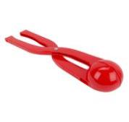 | Снежколеп |  |  | ЗИ-00595 | 50 шт. | 114.00 | 104.50 | 95.00
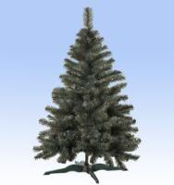 | Елка искусственная "Стандарт" 180 см | Зеленая, ПВХ пленка микс 100 мм и 50 мм |  | ЗИ-00596 | 1шт. | 1078.80 | 988.90 | 899.00

